学習内容
1 | Docker imageを別名で保存する

 | dockerは1つのイメージに対して1つのＲｅｐｏｓｉｔｏｒｙが対応している。
 | Imageをｐｕｓｈする際に、Imageの名前を見てどこにｐｕｓｈするを探している。
 | 実際に業務で扱う場合はパブリックなDockerhubではなく、プライベートなレジストリにアップロード
 | することになる。
 | 今回はDockerhubにアップロードするための手順で行う。

 | 前回作成したDockerhub内のRepository「my-firdt-repo」と同じ名前を自分がHOSTに保持している
 | ubuthi：updatedのImageをmy-firdt-repoという名前にして保存します。
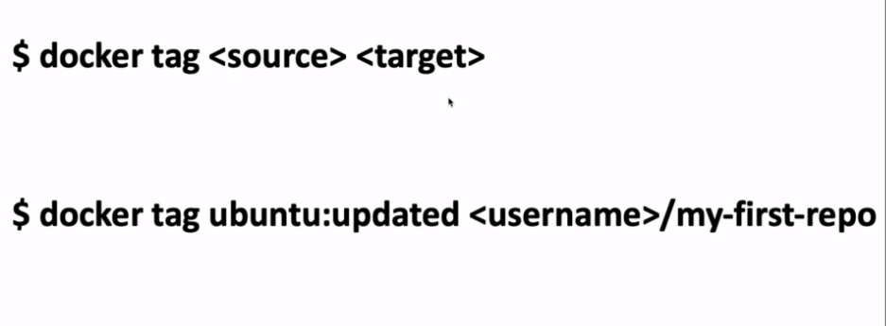

 | また、ドッカーハブ以外にところにｐｕｓｈする際は、どのような名前にすればよいか
 | 以下にdocker nameの構成を示す。

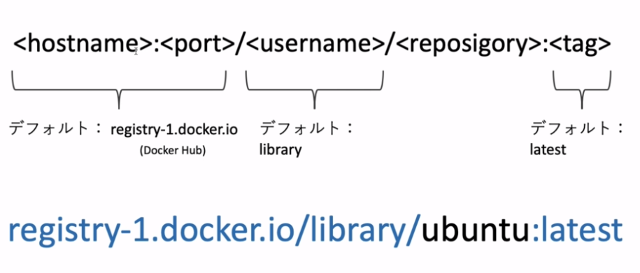

 | デフォルトとされていることろは、省略した場合に入るようになる。
 | 今回作成するコマンドは
 | コマンド
 | docker tag ubuntu:updated <username>/my-first-repo

 | となる。

 | 実行すると実行前、実行後で新たにイメージが作られていることが分かる。

2 | DockerHubにDocker imageをpushする

 | 実際に先ほど作成したイメージをドッカーにｐｕｓｈしてみる。
 | コマンド
 | docker push <イメージ名>

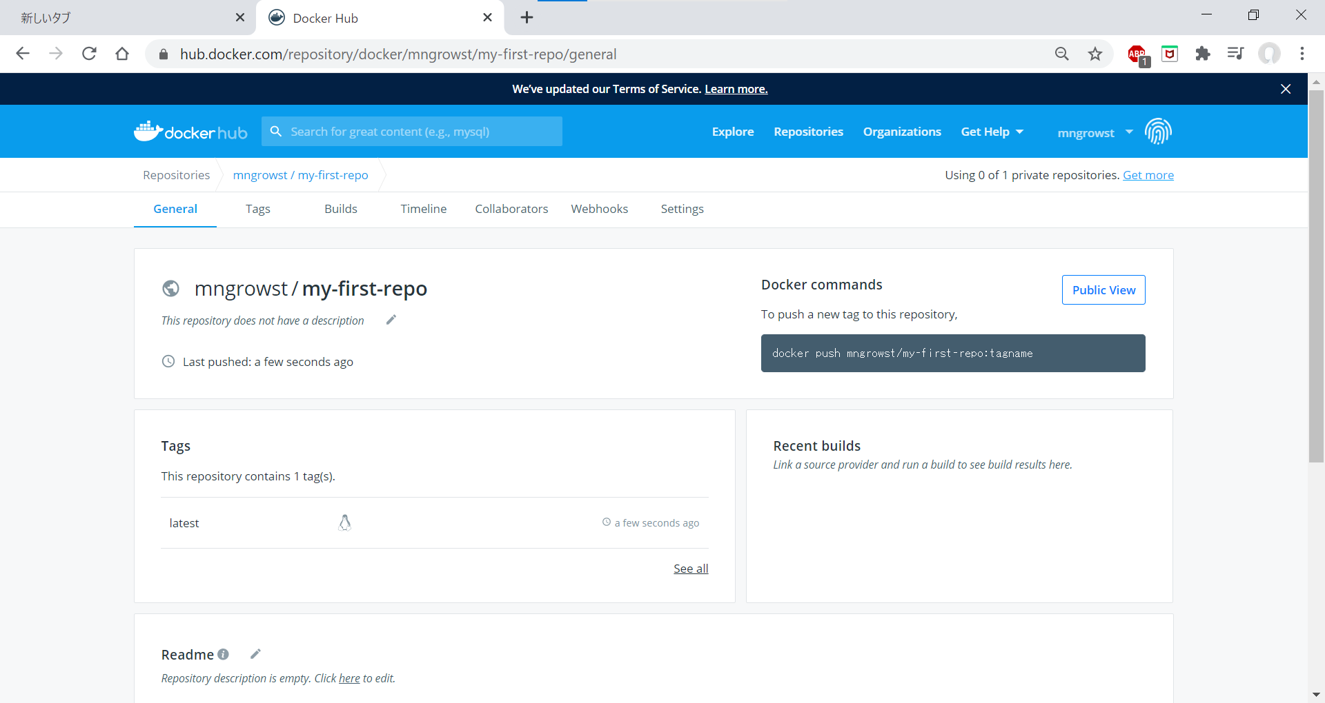

 | ということで、Dockerhubを確認すると指定のRepositoryに新しくイメージが作成されています。

 | 構成のイメージとして
実際にアップロードされるのは新規ｌａｙｅｒのみで、使うときはlibrary/ubuntu内を参照する。
 |  | library
 |  |  | ubunth |  |  |  | mngrowst/my-first-repo
 |  |  |  | ubunth.layer１ |  |  |  | 新規layer
 |  |  |  | ubunth.layer２
 |  |  |  | ubunth.layer３
 |  |  |  | ubunth.layer４

 |  | Docker Hub

 |  |  |  |  |  |  |  |  | 2 | push
 |  |  | 1 | Pull

 |  |  |  |  |  |  |  | 新規layer

 |  |  | Ubunth |  |  |  | Ubunth
 |  |  |  | ubunth.layer１ |  | 参照 |  | ubunth.layer１ |  |  | Pullしたubuntuと新規ｌａｙｅｒを
 |  |  |  | ubunth.layer２ |  |  |  | ubunth.layer２ |  |  | マウントして作成した群
 |  |  |  | ubunth.layer３ |  |  |  | ubunth.layer３ |  |  | (ubunth自体は参照しているだけ）
 |  |  |  | ubunth.layer４ |  |  |  | ubunth.layer４

 |  | HOST

 | 上記イメージのようにPullしたものをHOSTで使うときもDockerhubにpushした後も、増加分は
 | 新規ｌａｙｅｒのみで、使用するときは元あるubuntuのｌａｙｅｒを共有しているので容量の節約をすることができる。

3 | pushしたDocker imageをpullしてみる

 | 今回はDockerhubに上げたmy-firdt-repoを自身のHOSTにPullしてみる

 | 現在、HOSTの中にはすでにmy-firdt-repoが存在するので、それを削除してからPullする。

 | イメージを削除する。
 | コマンド
 | docker rmi <image>

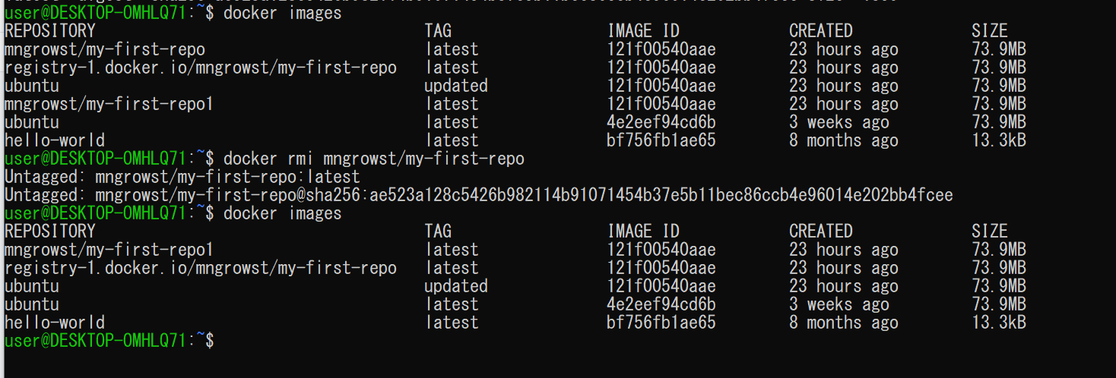

 | docker images でmy-firdt-repoを確認して
 | 削除コマンドを実行
 | もう一度docker images で確認すると消えていることがわかる。

 | では、Dockerhubからmy-firdt-repoをPullしてみる。

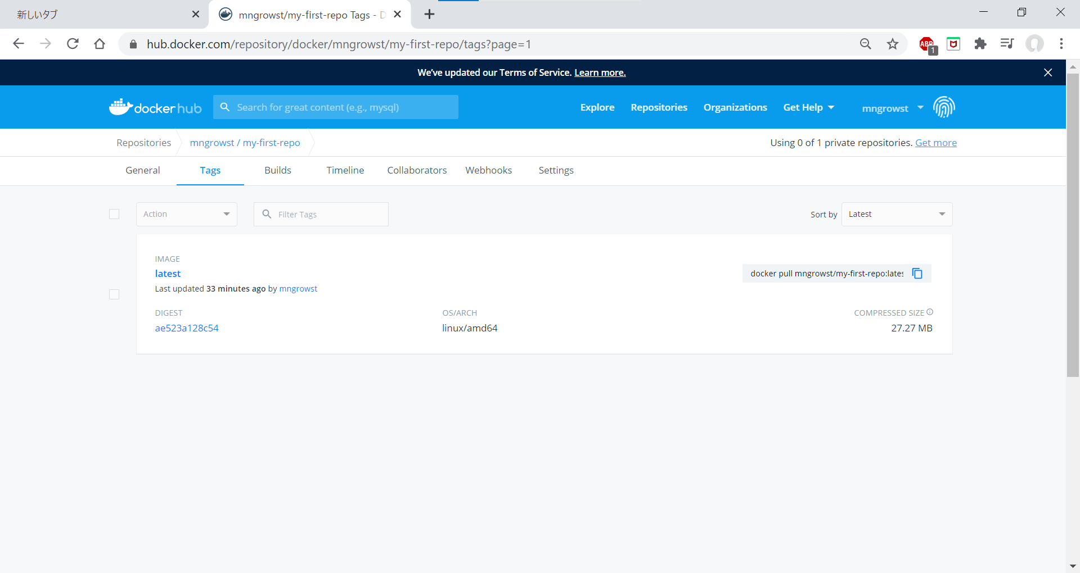

 | 上記図にすでにPullコマンドが表示されているのでこれを実行する。

 | 実行すると

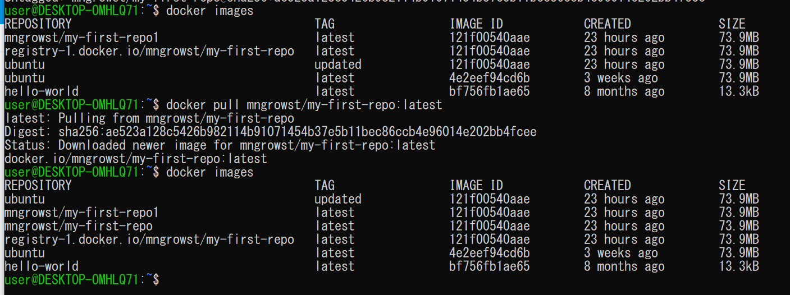

 | 実行前、実行後でmy-firdt-repoが増えていることが分かる。

 | では、Pullしたimageを実行して前回あたりで作成したtestのファイルがあるか確認する。

 | コマンド
 | docker run -it <image> bash

 | 実行して中身をｌｓコマンドで確認してみると

 | ちゃんとtestファイルが存在することが確認できた。

4 | ここまでのまとめ

 | 使用したコマンド一覧

 | Dockerhuｂにアクセスする
 |  | docker login
 | Dockerhubからイメージを持ってくる
 |  | docker pull <image>
 | Docker imageからコンテナを作成し接続する
 |  | docker run -it <image> bash
 | コンテナから抜ける
 |  | exit
 | HOSTの中にあるコンテナの一覧を見ることができる
 |  | docker ps -a
 | HOSTの中のイメージの一覧を見ることができる。
 |  | docker images
 | exitしてステータスがExitedになっているコンテナをUP状態にする
 |  | docker restart
 | UP状態になったコンテナにアクセスする。
 |  | docker exec -it <container> bash
 | コンテナからイメージを作成する。
 |  | docker commit <container> <image>
 | 更新する先のＲｅｐｏｓｉｔｏｒｙ名と同じになるようにタグ付けをし直す
 |  | docker tag <source> <target>
 | 作成したimage任意のレジストリにアップロードする。
 |  | docker push <image>
 | HOSTの中の指定したイメージを削除する。
 |  | docker rmi <image>

5 | $docker runは何をしているのか
 | Dockerの動きをもう少し詳細に理解する
 | runとは
 | run ＝create ＋ start

 | コンテナを作って始めるという二つの操作を同時にやっているコマンドである。

 | ス テ ｜ タ ス | docker create <image> |  |  |  | docker run
 |  |  |  |  | ↓ |  |  | ↓
 |  |  |  | create |  |  |  | ↓
 |  |  |  |  | ↓ |  |  | ↓
 |  | docker start <container> |  |  |  |  |  | ↓
 |  |  |  |  | ↓ |  |  | ↓
 |  |  |  |  | UP |  |  | UP

 | 実際にやってみる

 | まずコマンド
 | docker run hello-world

 | を実行してみる。

 | デフォルトのコマンドが実行されテキストが表示される。
 | hello-world子ステータスを確認すると

 | Exitedとなっている。

 | ここまでの流れは、create→start→exitとなっている。

 | では次に
 | コマンド
 | docker create <image>
 | docker start <container>
 | で順に実行していく

 | createしてステータスを確認

 | Createdになっている。今の状況はコンテナが作られているだけの状態である。

 | 次にstart

 | コマンドを実行してステータスを確認するとExitedになっている。

 | なぜスタートしたのにテキストが吐き出されず、Exitedになっているか？

 | 実際にはコンテナはUPになっているし、テキストコマンドも発せられているがstartした瞬間に
 | exitになるため見ることたできない。（らしい）

 | ではどうすればrunのような挙動を得ることができるか

 | コマンド
 | docker start -a <cntainer>

 | 実行してみると
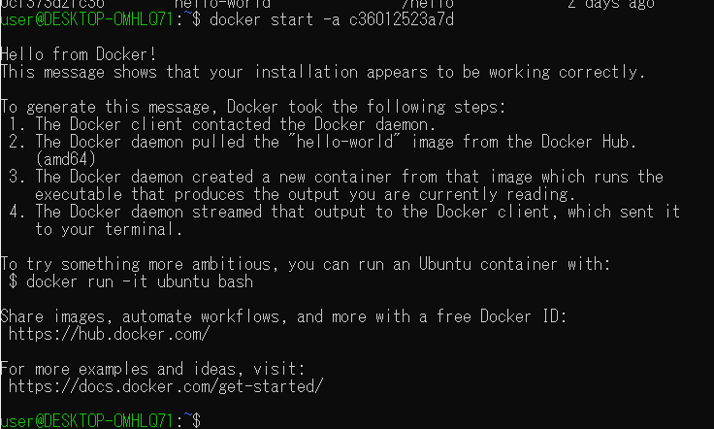

 | このようにrunと同じ結果を得ることができた。

